③浜松選手権・申込書
申込みメールの件名
⇒「チーム名または学校名・大会名」としてください。
※中学校が地域クラブとして参加する場合
⇒「学校名(○○クラブ)・大会名」
添付する「申込ファイル名」
⇒「学校名またはチーム名・種目・大会名」としてください。
種目毎（男女別毎）にファイルを分けて作成・添付してください。
（１ファイル１シート）
※中学校が地域クラブとして参加する場合
⇒「学校名(○○クラブ)・種目・大会名」
大会要項の全体ファイルのままでの送信はしないでください。
申込書(シート)作成
⇒ 参加大会申込シートをコピー後、作成してください。
セルは動かさないでください。 （×⇒ 結合、分割、セル幅など）
ＰＤＦなどに変換しないでください。
浜松卓球選手権大会参加申込書

団体名
責任者 |  | 携帯TEL（必須）
 |  | クラブチームの申し込みは備考欄に在籍校を記入ください
 |  | 同一校の早い段階での対戦を避けるためです
種目 | ( ) |  | ★記入例 浜松太郎（スペースを入れないこと）
順位 | 氏 名 | 備考 |  | 順位 | 氏 名 | 備考
1 |  |  |  | 16

2 |  |  |  | 17

3 |  |  |  | 18

4 |  |  |  | 19

5 |  |  |  | 20

6 |  |  |  | 21

7 |  |  |  | 22

8 |  |  |  | 23

9 |  |  |  | 24

10 |  |  |  | 25

11 |  |  |  | 26

12 |  |  |  | 27

13 |  |  |  | 28

14 |  |  |  | 29

15 |  |  |  | 30

「参加料」欄も
参加者(ﾁｰﾑ)数・金額確認のため、
入力をお願いします。
◇ 強い（ランク)順に、フルネームを楷書で記入し、難しい苗字には備考欄にフリガナを付してください。
◇ 少年団・クラブで参加する選手は、備考欄に学校名を記入してください。
◇ 種目欄に参加種目を記入してください。
 | 参加料 | 円 |  | × | 人 ＝ | 円
 |  | ※ 種目別参加料金額、チーム数を入力してください。 |  |  |  | ※自動計算

駐車場
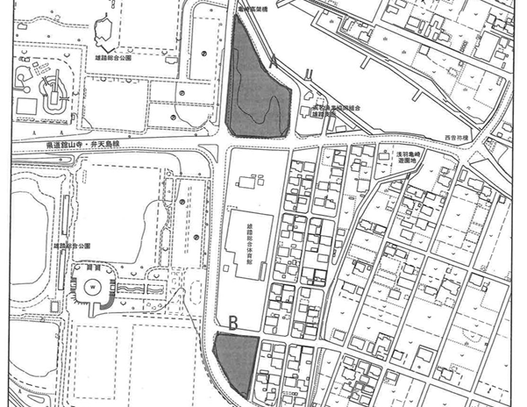

体育館南の有料駐車場は 9時半まで は無料開放します、送迎はここをお使いください

